Instrucciones
DESCRIPCIÓN GENERAL E INSTRUCCIONES PARA LA TABLA DE OFERTAR SUBASTA FORMAL 23J-08274
PARA ESTABLECER CONTRATOS DE SELECCIÓN MÚLTIPLE PARA LA IMPERMEABILIZACIÓNDE TECHOS DE CONCRETO PARA LOS DEPARTAMENTOS, DEPENDENCIAS, AGENCIAS E INSTRUMENTALIDADES DE LA RAMA EJECUTIVA, LAS CORPORACIONES PÚBLICAS Y LOS MUNICIPIOS DEL GOBIERNO DE PUERTO RICO
Nombre de quien emite la respuesta:
Rol o área de responsabilidad de quien responde:
Ubicación de quien emite la respuesta:
Datos de contacto (correo electrónico y teléfono)

Propósito del documento: Esta hoja de cálculo de precios está destinada a permitir que los licitadores provean al Gobierno de Puerto Rico una propuesta para establecer contrato para para servicios de vigilancia presencial y remota.
Instrucciones de envío
Favor de completar las siguientes secciones de la Hoja de trabajo de propuesta de precios:
1. Información del licitador en la parte superior de esta pestaña 'Instrucciones' (arriba).
2. Provea entradas y precios para los elementos enumerados en las siguiente pestaña: "Tabla de Ofertar"
Los licitadores deben editar SOLO las celdas. NO intente agregar o eliminar columnas. Solamente puede agregar filas al final de la Tabla de Ofertar. Es crucial que la estructura de la Tabla de Ofertar no se modifique, ya que cualquier interrupción puede causar errores al interpretar su presentación.
La hoja completada debe enviarse utilizando la convención de nomenclatura de archivos incluida a continuación:
<Nombre del licitador>_23J-08274_Tabla de Ofertar_<MMDD2022>.xlsx

Contenido del documento
Esta hoja de cálculo de precios contiene las siguientes secciones:
Pestaña / Título de la pestaña |  |  |  | Descripción
1 Instrucciones | Por favor lea las instrucciones antes de navegar por el resto de esta hoja de cálculo. Incluye una breve introducción de la hoja de precios y una breve descripción de cada una de las pestañas. El licitador debe suministrar su información en la parte superior de la pestaña 'Instrucciones'.
2 Ejemplo | Esta pestaña les provee un ejemplo de como llenar las Tablas de Ofertar.
3 Tabla de Ofertar (9) | Aquí tendrán la oportunidad de cotizar precios por cada una de las regiones. Puede inclouir en una misma tabla todas las Regiones que cuenten con el mismo precio en la oferta. Sólo debe completar las Tablas de Ofertar que necesite para cubrir las regiones que desea ofertar.
Nombre de campos y descripciones
A continuación se incluye una breve descripción de cada nombre de campo en las pestañas subsiguientes.
Seleccionar la(s) región(es) que oferta en esta Tabla. Puede elegir todas las regiones con precios similares en la misma tabla.
En la celda frente a la región indicará si la está ofertando:
Por ejemplo: | Sí | No | En la celda A4 seleccionaría Sí si va a ofertar la región de San Juan
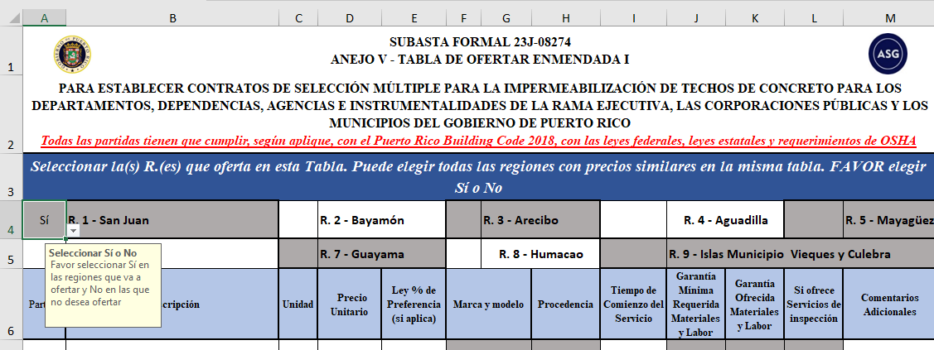
Campo de Entrada |  |  |  | Descripción
Partida |  |  |  | Categoría numérica para diferenciar entre los diferentes productos y/o servicios. Todas las especificaciones de los productos deben indicar el número de partida al cual se refieren.
Descripción |  |  |  | Descripción generales del servicio o equipo a cotizar.
Unidad |  |  |  | Tipo de medida o cantidad. Ej: P.L.; P.C.; 1 ud; 100 ton; PC³
Campo de Entrada |  |  |  | Descripción
Precio Unitario |  |  |  | Costo por medida para la labor, servicio o material/producto ofertado.
Descuento Ley % de Preferencia |  |  |  | Si aplica. Debe presentar evidencia.
Marca, Modelo y Procedencia |  |  |  | Descripción de la marca y/o modelo de los productos a utilizar.
Tiempo de Comienzo del Proyecto |  |  |  | Tiempo que transcurre desde que se aprueba el proyecto hasta que lo comienza.
Garantía mínima requerida |  |  |  | Se refiere a la garantía mínima requerida por el Gobierno de Puerto Rico. En los casos que no aplique la celda es gris y no va a tener acceso a la misma para incluir información.
Garantía en Materiales y Labor |  |  |  | Garantía del servicio y/o producto. Si el licitador lo deja en blanco, se entenderá que ofrecerá la garantía mínima solicitada en la columna anterior. De no aplicar, debe añadir "N/A".
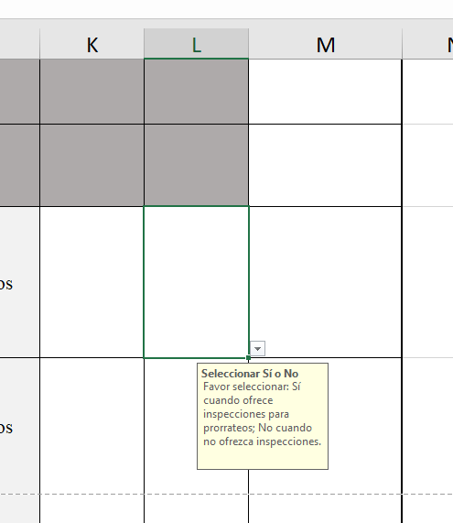 Si ofrece Servicios de inspección Debe responder Sí o No |  |  |  | Para no perder la garantía de los trabajos en su totalidad a causa de un evento atmosférico, se concideró un prorrateo de la garantía, luego de una reparación pequeña. El Contratista debe inspeccionar luego del evento. Ejemplo: En un servicio con garantía de 10 años - Ocurren los estragos del Huracán a 2 años de haber realizado el proyecto. Luego, la Agencia llama al Contratista para realizar la inspección. El Contratista inspecciona y cotiza la reparación. La Agencia emite una orden por la reparación y se realiza. El Contratista ofrece garantía en la superficie total por los 8 años restantes.
Comentarios Adicionales |  |  |  | El Liciador expresará cualquier limitación o explicación adicional necesaria.

Región |  |  |  | Municipios
Región 1 - San Juan |  |  |  | Carolina, Canóvanas, Guaynabo, Loíza, San Juan y Trujillo Alto.
Región 2 - Bayamón |  |  |  | Aguas Buenas, Barranquitas, Bayamón, Cataño, Comerío, Corozal, Dorado, Naranjito, Orocovis, Toa Alta y Toa Baja.
Región 3 - Arecibo |  |  |  | Arecibo, Barceloneta, Camuy, Ciales, Florida, Hatillo, Manatí, Morovis, Vega Alta, Vega Baja y Utuado.
Región 4 - Aguadilla |  |  |  | Aguada, Aguadilla, Isabela, Lares, Moca, Quebradillas, Rincón y San Sebastián
Región 5 - Mayagüez |  |  |  | Añasco, Cabo Rojo, Hormigueros, Lajas, Las Marías, Maricao, Mayagüez, Sabana Grande, San Germán
Región 6 - Ponce |  |  |  | Adjuntas, Coamo, Guánica, Guayanilla, Jayuya, Juana Díaz, Peñuelas, Ponce, Santa Isabel, Villalba y Yauco.
Región 7 - Guayama |  |  |  | Aibonito, Arroyo, Cayey, Cidra, Guayama, Maunabo, Patillas, Salinas y Yabucoa
Región 8 - Humacao |  |  |  | Caguas, Ceiba, Fajardo, Gurabo, Humacao, Juncos, Las Piedras, Luquillo, Naguabo, Río Grande y San Lorenzo
Región 9 - Islas Municipio |  |  |  | Vieques y Culebra

